Sheet1 (2)
申购合同
供方：上海汭洐 |  |  |  |  |  |  | 合同标号： |  | WSJ20260119-1
需方：威斯嘉服装有限公司 |  |  |  |  |  |  | 签订点： | 广东佛山顺德均安镇畅兴工业区均益路9号4楼
产品名称，规格，数量，金额 |  |  |  |  |  |  | 签订时间： |  | 2026-01-19 |  |  |  |  |  | 出货日期 2025-3-8
客户 | 款号 | PO | 货品名 | 内容 | 订单数 | 码数 |  |  |  |  |  |  |  |  | 需订数量 | 损耗
 |  |  |  |  |  | 4 | 6 | 8 | 9 | 10 | 11 | 12 | 14 | 16
利丰 | 171271 | 1546454 | 帆布吊牌 | SLIM BOYFRIEND | 2220 |  | 配001蝇仔
 |  |  | 纸质吊牌 | 10 |  |  |  |  |  |  |  |  |  |  | 2260
 |  |  | 纸质腰卡 | Mid Rise |  | 20 | 132 | 260 | 224 | 326 | 290 | 448 | 367 | 193 | 2260
 |  |  | 帆布后袋牌 | ANKLE LENGTH
利丰 | 171560 | 1546873 | 帆布吊牌 | SLIM BOYFRIEND | 2000 |  | 配001蝇仔
 | 急蓝 | 874 | 纸质吊牌 | 10 |  |  |  |  |  |  |  |  |  |  | 2036
 |  |  | 纸质腰卡 | Mid Rise |  | 0 | 142 | 245 | 224 | 305 | 264 | 377 | 316 | 162 | 2035
 |  |  | 帆布后袋牌 | ANKLE LENGTH
利丰 | 171560 | 1546788 | 帆布吊牌 | SLIM BOYFRIEND | 1120 |  | 配001蝇仔
 | 绿洲蓝 | 785 | 纸质吊牌 | 10 |  |  |  |  |  |  |  |  |  |  | 1140
 |  |  | 纸质腰卡 | Mid Rise |  |  | 71 | 142 | 168 | 142 | 162 | 250 | 184 | 21 | 1140
 |  |  | 帆布后袋牌 | ANKLE LENGTH
利丰 | 171560 | 1546466 | 帆布吊牌 | SLIM BOYFRIEND | 2660 |  | 配001蝇仔
 | 深蓝 | 468 | 纸质吊牌 | 10 |  |  |  |  |  |  |  |  |  |  | 2708
 |  |  | 纸质腰卡 | Mid Rise |  |  | 61 | 10 | 193 | 560 | 280 | 775 | 605 | 224 | 2708
 |  |  | 帆布后袋牌 | ANKLE LENGTH
利丰 | 171560 | 1546466 | 帆布吊牌 | SLIM BOYFRIEND | 1430 |  | 配001蝇仔
 | 浅硫化 | 468 | 纸质吊牌 | 10 |  |  |  |  |  |  |  |  |  |  | 1456
 |  |  | 纸质腰卡 | Mid Rise |  |  | 184 | 203 | 117 | 234 | 184 | 285 | 178 | 71 | 1456
 |  |  | 帆布后袋牌 | ANKLE LENGTH
利丰 | 038571 | 1546792 | 帆布吊牌 | SLIM BOYFRIEND | 1110 |  | 配001蝇仔
 | 品蓝 | 860 | 纸质吊牌 | 10 |  |  |  |  |  |  |  |  |  |  | 1130
 |  |  | 纸质腰卡 | Mid Rise |  |  | 71 | 138 | 117 | 173 | 158 | 224 | 178 | 71 | 1130
 |  |  | 帆布后袋牌 | ANKLE LENGTH
合计
备注
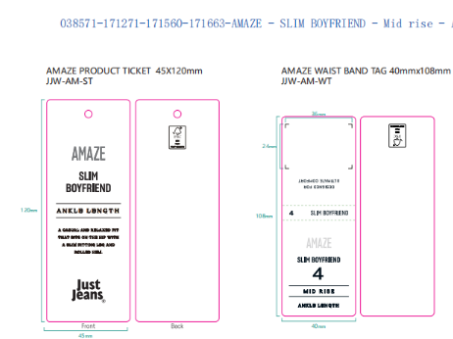
部门 |  |  | 跟单 梁珍
购品种类型 |  |  | 挂牌
订购原因：
申购人签名
主管签名

